NO2_2016
Stickstoffdioxid (NO2) im Jahr 2016
- Erstellt vom Umweltbundesamt mit Daten der Messnetze der Länder und des Bundes, zuletzt aktualisiert am 20.01.2017, Ergebnisse kaufmännisch gerundet.
- Kriterien für die Aggregation der Werte: Richtlinie 2008/50/EG des Europäischen Parlaments und des Rates über Luftqualität und saubere Luft für Europa.
- Die Auswertung basiert auf vorläufigen, noch nicht abschließend geprüften Daten.
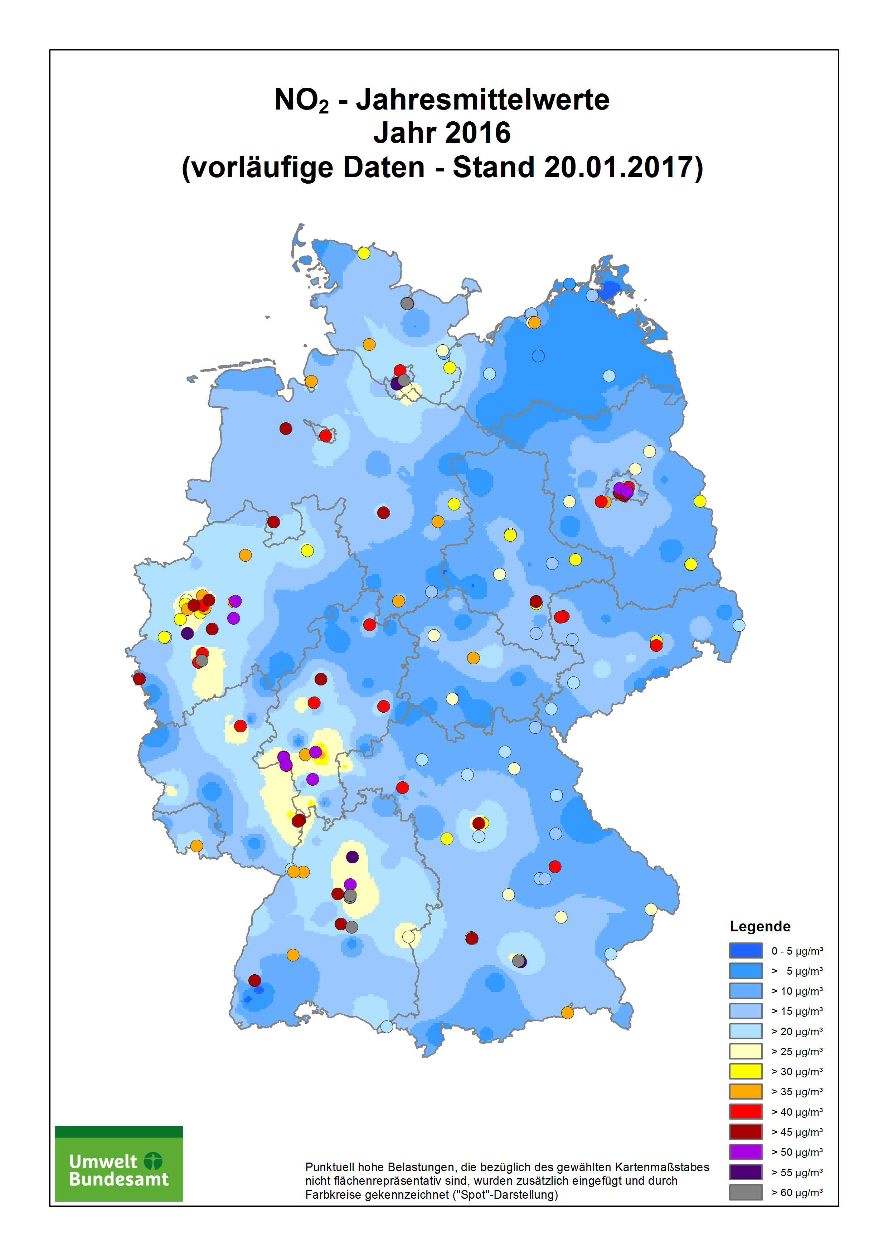

Stationscode | Name / Messnetz | Stationsumgebung | Art der Station | Jahres-mittelwert in µg/m³ | Zahl der Stundenwerte > 200 µg/m³
 | Baden-Württemberg |  |  |  |  | 0
DEBW029 | Aalen | vorstädtisches Gebiet | Hintergrund | 21 | 0 | 0
DEBW076 | Baden-Baden | vorstädtisches Gebiet | Hintergrund | 16 | 0 | 0
DEBW042 | Bernhausen | vorstädtisches Gebiet | Hintergrund | 30 | 0 | 0
DEBW046 | Biberach | vorstädtisches Gebiet | Hintergrund | 17 | 0 | 0
DEBW004 | Eggenstein | ländlich stadtnah | Hintergrund | 22 | 0 | 0
DEBW084 | Freiburg | städtisches Gebiet | Hintergrund | 21 | 0
DEBW122 | Freiburg Schwarzwaldstraße (V) | städtisches Gebiet | Verkehr | 50 | 0
DEBW038 | Friedrichshafen | städtisches Gebiet | Hintergrund | 23 | 0 | 0
DEBW112 | Gaertringen | vorstädtisches Gebiet | Hintergrund | 15 | 0
DEBW009 | Heidelberg | städtisches Gebiet | Hintergrund | 25 | 0 | 0
DEBW015 | Heilbronn | vorstädtisches Gebiet | Hintergrund | 29 | 0 | 0
DEBW152 | Heilbronn Weinsberger Straße Ost (S) | städtisches Gebiet | Verkehr | 57 | 0
DEBW080 | Karlsruhe_Reinhold-Frank-Strasse | städtisches Gebiet | Verkehr | 39 | 0
DEBW081 | Karlsruhe-Nordwest | städtisches Gebiet | Hintergrund | 23 | 0
DEBW022 | Kehl | vorstädtisches Gebiet | Industrie | 25 | 0 | 0
DEBW052 | Konstanz | städtisches Gebiet | Hintergrund | 20 | 0 | 0
DEBW120 | Leonberg Grabenstraße (S) | städtisches Gebiet | Verkehr | 47 | 0
DEBW024 | Ludwigsburg | vorstädtisches Gebiet | Hintergrund | 26 | 0 | 0
DEBW117 | Ludwigsburg Friedrichstraße (S) | städtisches Gebiet | Verkehr | 53 | 3
DEBW098 | Mannheim_Friedrichsring | städtisches Gebiet | Verkehr | 46 | 0
DEBW005 | Mannheim-Nord | vorstädtisches Gebiet | Industrie | 26 | 0 | 0
DEBW073 | Neuenburg | vorstädtisches Gebiet | Hintergrund | 20 | 0 | 0
DEBW125 | Pfinztal Karlsruher Straße (S) | vorstädtisches Gebiet | Verkehr | 38 | 0
DEBW033 | Pforzheim | städtisches Gebiet | Hintergrund | 25 | 0 | 0
DEBW027 | Reutlingen | städtisches Gebiet | Hintergrund | 26 | 0 | 0
DEBW147 | Reutlingen Lederstraße Ost (S) | städtisches Gebiet | Verkehr | 66 | 0
DEBW156 | Schramberg Oberndorfer Straße | städtisches Gebiet | Verkehr | 40 | 0
DEBW056 | Schwäbisch_Hall | vorstädtisches Gebiet | Hintergrund | 19 | 0 | 0
DEBW087 | Schwäbische_Alb | ländlich regional | Hintergrund | 7 | 0
DEBW031 | Schwarzwald-Süd | ländlich regional | Hintergrund | 4 | 0 | 0
DEBW118 | Stuttgart Am Neckartor (S) | städtisches Gebiet | Verkehr | 82 | 35
DEBW013 | Stuttgart Bad Cannstatt | städtisches Gebiet | Hintergrund | 31 | 0 | 0
DEBW116 | Stuttgart Hohenheimer Straße (S) | städtisches Gebiet | Verkehr | 76 | 10
DEBW099 | Stuttgart_Arnulf-Klett-Platz | städtisches Gebiet | Verkehr | 58 | 0
DEBW059 | Tauberbischofsheim | vorstädtisches Gebiet | Hintergrund | 13 | 0 | 0
DEBW107 | Tübingen | vorstädtisches Gebiet | Hintergrund | 22 | 0
DEBW136 | Tübingen Mühlstraße (S) | städtisches Gebiet | Verkehr | 48 | 0
DEBW019 | Ulm | städtisches Gebiet | Hintergrund | 28 | 0 | 0
DEBW039 | Villingen-Schwenningen | vorstädtisches Gebiet | Hintergrund | 13 | 0 | 0
DEBW023 | Weil am Rhein | vorstädtisches Gebiet | Hintergrund | 17 | 0 | 0
DEBW010 | Wiesloch | vorstädtisches Gebiet | Hintergrund | 18 | 0 | 0
 | Bayern
DEBY109 | Andechs/Rothenfeld | ländlich regional | Hintergrund | 7 | 0
DEBY001 | Ansbach/Residenzstraße | städtisches Gebiet | Verkehr | 33 | 0
DEBY005 | Aschaffenburg/Bussardweg | vorstädtisches Gebiet | Hintergrund | 31 | 0
DEBY007 | Augsburg/Bourges-Platz | städtisches Gebiet | Hintergrund | 27 | 0
DEBY110 | Augsburg/Karlstraße | städtisches Gebiet | Verkehr | 46 | 1
DEBY006 | Augsburg/Königsplatz | städtisches Gebiet | Verkehr | 30 | 0
DEBY099 | Augsburg/LfU | vorstädtisches Gebiet | Hintergrund | 18 | 0
DEBY122 | Bad Hindelang/Oberjoch | ländlich regional | Hintergrund | 6 | 0
DEBY009 | Bamberg/Löwenbrücke | städtisches Gebiet | Hintergrund | 24 | 0
DEBY111 | Bayreuth/Hohenzollernring | städtisches Gebiet | Verkehr | 30 | 0
DEBY124 | Burgbernheim/Grüne Au | ländlich regional | Hintergrund | 11 | 0
DEBY012 | Burghausen/Marktler Straße | vorstädtisches Gebiet | Hintergrund | 23 | 0
DEBY113 | Erlangen/Kraepelinstraße | vorstädtisches Gebiet | Hintergrund | 19 | 0
DEBY196 | Garmisch-Partenkirchen/Wasserwerk | ländlich stadtnah | Hintergrund | 10 | 0
DEBY020 | Hof/LfU | vorstädtisches Gebiet | Hintergrund | 17 | 0
DEBY021 | Ingolstadt/Rechbergstraße | städtisches Gebiet | Verkehr | 26 | 0
DEBY028 | Kelheim/Regensburger Straße | städtisches Gebiet | Verkehr | 19 | 0
DEBY031 | Kempten (Allgäu)/Westendstraße | vorstädtisches Gebiet | Hintergrund | 20 | 0
DEBY004 | Kleinwallstadt/Hofstetter Straße | ländlich stadtnah | Hintergrund | 16 | 0
DEBY032 | Kulmbach/Konrad-Adenauer-Straße | städtisches Gebiet | Hintergrund | 21 | 0
DEBY033 | Landshut/Podewilsstraße | städtisches Gebiet | Verkehr | 28 | 0
DEBY035 | Lindau (Bodensee)/Friedrichshafener Straße | städtisches Gebiet | Verkehr | 24 | 0
DEBY013 | Mehring/Sportplatz | ländlich regional | Hintergrund | 14 | 0
DEBY189 | München/Allach | vorstädtisches Gebiet | Hintergrund | 26 | 0
DEBY089 | München/Johanneskirchen | vorstädtisches Gebiet | Hintergrund | 22 | 0
DEBY115 | München/Landshuter Allee | städtisches Gebiet | Verkehr | 80 | 13
DEBY039 | München/Lothstraße | städtisches Gebiet | Hintergrund | 33 | 1
DEBY037 | München/Stachus | städtisches Gebiet | Verkehr | 56 | 0
DEBY049 | Neustadt a.d. Donau/Eining | ländlich regional | Hintergrund | 11 | 0
DEBY052 | Neu-Ulm/Gabelsbergerstraße | städtisches Gebiet | Hintergrund | 28 | 0
DEBY053 | Nürnberg/Bahnhof | städtisches Gebiet | Verkehr | 35 | 0
DEBY058 | Nürnberg/Muggenhof | städtisches Gebiet | Hintergrund | 28 | 0
DEBY120 | Nürnberg/Von-der-Tann-Straße | städtisches Gebiet | Verkehr | 46 | 0
DEBY121 | Oberaudorf/Inntal-Autobahn | ländlich stadtnah | Verkehr | 40 | 0
DEBY187 | Oettingen/Goethestraße | vorstädtisches Gebiet | Hintergrund | 16 | 0
DEBY118 | Passau/Stelzhamerstraße | städtisches Gebiet | Hintergrund | 30 | 0
DEBY063 | Regensburg/Rathaus | städtisches Gebiet | Verkehr | 42 | 0
DEBY030 | Saal a.d. Donau/Regensburger Straße | vorstädtisches Gebiet | Hintergrund | 19 | 0
DEBY188 | Schwabach/Angerstraße | städtisches Gebiet | Hintergrund | 23 | 0
DEBY067 | Schwandorf/Wackersdorfer Straße | vorstädtisches Gebiet | Hintergrund | 19 | 0
DEBY068 | Schweinfurt/Obertor | städtisches Gebiet | Hintergrund | 23 | 0
DEBY072 | Tiefenbach/Altenschneeberg | ländlich regional | Hintergrund | 7 | 0
DEBY088 | Trostberg/Schwimmbadstraße | vorstädtisches Gebiet | Hintergrund | 17 | 0
DEBY075 | Weiden i.d.OPf./Nikolaistraße | städtisches Gebiet | Hintergrund | 25 | 0
...

